기획_직업
직업 | 최소 공격력 | 최대 공격력 | 치명타 | 방어력 | 체력 | 공격 소모 마나 | 최대 마나 | 속성 | 최소 전투력 | 최대 전투력
기사 | 5 | 10 | 5 | 15 | 500 | 5 | 100 |  | 252.5 | 265
궁수 | 10 | 15 | 5 | 10 | 400 | 10 | 200
마법사 | 15 | 20 | 5 | 5 | 300 | 15 | 300

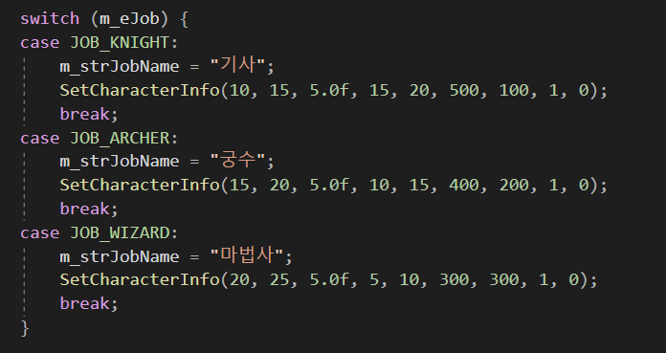
게임 정보 - 플레이어 직업 스크립트
(1) 플레이어 직업 정보 1. 기사 - 공격력이 낮은 대신, 방어력이 높은 직업입니다. 2. 궁수 - 공격력 보통, 방어력이 보통인 아주 평범한 직업입니다. 3. 마법사 - 공격력이 높은 대신, 방어력이 낮은 직업입니다.

기획_몬스터
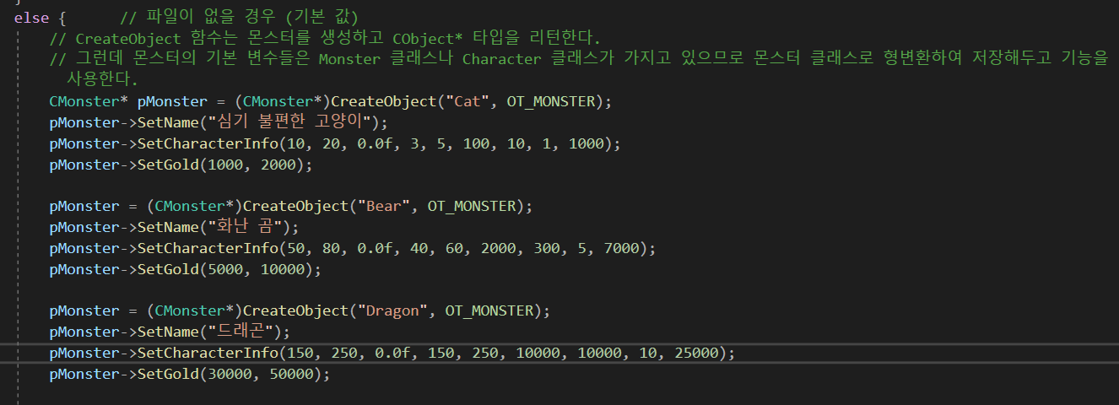
맵 | 몬스터 | 최소 공격력 | 최대 공격력 | 치명타 | 방어력 | 체력 | 공격 소모 마나 | 최대 마나 | 레벨 | 처치 시 획득 경험치 | 처치 시 최소 획득 골드 | 처치 시 최대 획득 골드 | 최소 전투력 | 최대 전투력
쉬움 | 심기 불편한 고양이 | 10 | 20 | 0 | 3 | 100 | 0 | 0 | 1 | 1000 | 1000 | 2000 | 55 | 61.5
보통 | 화난 곰 | 50 | 80 | 0 | 40 | 2000 | 0 | 0 | 5 | 7000 | 5000 | 7000 | 1025 | 1060
어려움 | 드래곤 | 150 | 250 | 0 | 150 | 10000 | 0 | 0 | 10 | 25000 | 30000 | 50000

게임 정보 - 전투 스크립트
(2) 전투 - 메인 메뉴의 '1. 맵' 메뉴에서 공격할 몬스터의 난이도를 선택할 수 있습니다. 쉬움, 보통, 어려움 단계가 있으며 쉬움에는 1레벨 몬스터, 보통에는 5레벨 몬스터, 어려움에는 10레벨 몬스터가 있습니다. - 몬스터를 잡아 경험치를 획득할 수 있고, 경험치를 모아 레벨이 오를 경우 레벨에 따라 플레이어의 기본 스탯이 오릅니다. - 몬스터를 잡아 골드를 획득할 수 있고 골드를 모아 상점에서 아이템을 구매할 수 있습니다.

